Sheet1
Implementasi Analytical Hierarchy Process (AHP) dalam Memilih Mobil Listrik

 | 1. Mendefinisikan Masalah
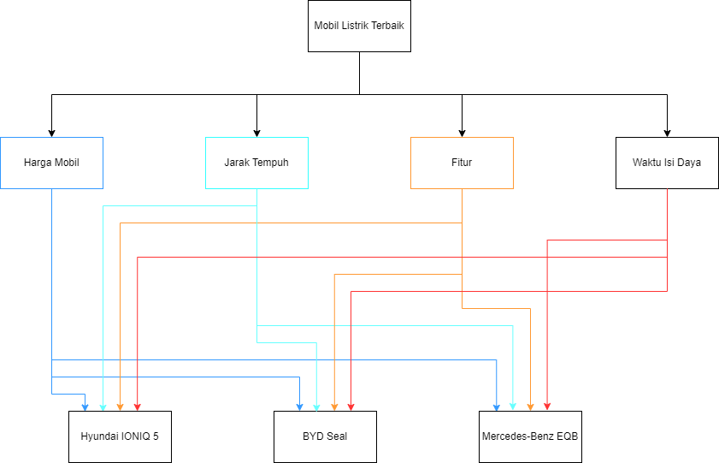

 | 2. Menetapkan Prioritas Kriteria
 | Kriteria | Harga Mobil | Jarak Tempuh | Fitur | Waktu Isi Daya
 | Harga Mobil | K11 | K12 | K13 | K14
 | Jarak Tempuh | K21 | K22 | K23 | K24
 | Fitur | K31 | K32 | K33 | K34
 | Waktu Isi Daya | K41 | K42 | K43 | K44

 | 3. Sintesis
 | Menjumlahkan nilai-nilai dari setiap kolom pada matriks
 | Membagi setiap nilai dari kolom dengan total kolom yang bersangkutan untuk memperoleh normalisasi matriks
 | Menjumlahkan nilai-nilai dari setiap baris dan membaginya dengan jumlah elemen untuk mendapatkan nilai rata-rata
 | 4. Mengukur Konsistensi
 | Mengalikan setiap nilai pada kolom pertama dengan prioritas relatif elemen pertama, nilai pada elemen kedua dengan prioritas relatif elemen kedua dan seterursnya
 | Jumlahkan setiap baris
 | Hasil dari penjumlahan baris dibagi elemen prioritas relatif yang bersangkutan
 | Jumlahkan hasil bagi diatas dengan banyaknya elemen yang ada hasilnya disebut lamda max
 | 5. Hitung Consistency Rasio (CR)
 | CR = CI/IR
 | CR = Consistency Rasio
 | CI = Consistency Index
 | IR = Index Random Consistency
 | 6. Hitung Consistency Indeks (CI)
 | CI = (Lamda maks-n)/n-1
 | n = banyaknya elemen

 | A. Perbandingan Kriteria
 | Harga mobil | 2 |  | Jarak Tempuh
 | Harga mobil |  | 1 | Fitur
 | Harga mobil | 1 |  | Waktu Isi Daya
 | Jarak Tempuh | 2 |  | Fitur
 | Jarak Tempuh |  | 1 | Waktu Isi Daya
 | Fitur |  | 3 | Waktu Isi Daya
 | Matrik Perbandingan Kriteria
 | Kriteria | Harga Mobil | Jarak Tempuh | Fitur | Waktu Isi Daya | Nilai Eigen |  |  |  | Jumlah | Rata-rata
 | Harga Mobil | 1 | 2 | 1 | 1 | 0.286 | 0.444 | 0.143 | 0.300 | 1.173 | 0.293
 | Jarak Tempuh | 0.5 | 1 | 2 | 1 | 0.143 | 0.222 | 0.286 | 0.300 | 0.951 | 0.238
 | Fitur | 1 | 0.5 | 1 | 0.333 | 0.286 | 0.111 | 0.143 | 0.100 | 0.640 | 0.160
 | Waktu Isi Daya | 1 | 1 | 3 | 1 | 0.286 | 0.222 | 0.429 | 0.300 | 1.237 | 0.309
 | Jumlah | 3.5 | 4.5 | 7 | 3.333 | Jika nilai rata-rata tidak sama dengan 1 berarti ada yang salah |  |  |  |  | 1.000

 | Sintetis : menjumlah setiap kolom
 | Nilai eigen : nilai masing2 kolom dibagi jumlah kolom

 | Lamda max = | 4.246
 | CI = | 0.082
 | CR = | 0.091 | Harus dibawah atau sama dengan 0,1, jika tidak berarti belum konsisten, ulang dari awal
 | Lamda max, CL dan CR
 | B. Perbandingan Alternatif Pada Kriteria Harga Mobil
 | Hyundai IONIQ 5 |  | 2 | BYD Seal
 | Hyundai IONIQ 5 | 4 |  | Mercedes-Benz EQB
 | BYD Seal | 6 |  | Mercedes-Benz EQB
 | Matrik Perbandingan Alternatif
 | Harga Mobil | Hyundai IONIQ 5 | BYD Seal | Mercedes-Benz EQB | Nilai Eigen |  |  | Jumlah | Rata-rata
 | Hyundai IONIQ 5 | 1 | 0.5 | 4 | 0.308 | 0.300 | 0.364 | 0.971 | 0.324
 | BYD Seal | 2 | 1 | 6 | 0.615 | 0.600 | 0.545 | 1.761 | 0.587
 | Mercedes-Benz EQB | 0.25 | 0.167 | 1 | 0.077 | 0.100 | 0.091 | 0.268 | 0.089
 | Jumlah | 3.25 | 1.667 | 11 | Jika nilai rata-rata tidak sama dengan 1 berarti ada yang salah |  |  |  | 1.000

 | Lamda max = | 3.013
 | CI = | 0.006
 | CR = | 0.011

 | C. Perbandingan Alternatif Pada Kriteria Jarak Tempuh Mobil
 | Hyundai IONIQ 5 |  | 2 | BYD Seal
 | Hyundai IONIQ 5 | 3 |  | Mercedes-Benz EQB
 | BYD Seal | 2 |  | Mercedes-Benz EQB
 | Matrik Perbandingan Alternatif
 | Jarak Tempuh | Hyundai IONIQ 5 | BYD Seal | Mercedes-Benz EQB | Nilai Eigen |  |  | Jumlah | Rata-rata
 | Hyundai IONIQ 5 | 1 | 0.5 | 3 | 0.300 | 0.250 | 0.500 | 1.050 | 0.350
 | BYD Seal | 2 | 1 | 2 | 0.600 | 0.500 | 0.333 | 1.433 | 0.478
 | Mercedes-Benz EQB | 0.333 | 0.5 | 1 | 0.100 | 0.250 | 0.167 | 0.517 | 0.172
 | Jumlah | 3.333 | 2 | 6 | Jika nilai rata-rata tidak sama dengan 1 berarti ada yang salah |  |  |  | 1.000

 | Lamda max = | 3.156
 | CI = | 0.078
 | CR = | 0.134

 | D. Perbandingan Alternatif Pada Kriteria Fitur Mobil
 | Hyundai IONIQ 5 | 1 |  | BYD Seal
 | Hyundai IONIQ 5 | 3 |  | Mercedes-Benz EQB
 | BYD Seal | 5 |  | Mercedes-Benz EQB
 | Matrik Perbandingan Alternatif
 | Fitur Mobil | Hyundai IONIQ 5 | BYD Seal | Mercedes-Benz EQB | Nilai Eigen |  |  | Jumlah | Rata-rata
 | Hyundai IONIQ 5 | 1 | 1 | 3 | 0.429 | 0.455 | 0.333 | 1.216 | 0.405
 | BYD Seal | 1 | 1 | 5 | 0.429 | 0.455 | 0.556 | 1.439 | 0.480
 | Mercedes-Benz EQB | 0.333 | 0.2 | 1 | 0.143 | 0.091 | 0.111 | 0.345 | 0.115
 | Jumlah | 2.333 | 2.2 | 9 | Jika nilai rata-rata tidak sama dengan 1 berarti ada yang salah |  |  |  | 1.000

 | Lamda max = | 3.036
 | CI = | 0.018
 | CR = | 0.031

 | E. Perbandingan Alternatif Pada Kriteria Waktu Isi Daya
 | Hyundai IONIQ 5 | 7 |  | BYD Seal
 | Hyundai IONIQ 5 | 5 |  | Mercedes-Benz EQB
 | BYD Seal |  | 3 | Mercedes-Benz EQB
 | Matrik Perbandingan Alternatif
 | Waktu Isi Daya | Hyundai IONIQ 5 | BYD Seal | Mercedes-Benz EQB | Nilai Eigen |  |  | Jumlah | Rata-rata
 | Hyundai IONIQ 5 | 1 | 7 | 5 | 0.745 | 0.636 | 0.789 | 2.171 | 0.724
 | BYD Seal | 0.143 | 1 | 0.333 | 0.106 | 0.091 | 0.053 | 0.250 | 0.083
 | Mercedes-Benz EQB | 0 | 3 | 1 | 0.149 | 0.273 | 0.158 | 0.580 | 0.193
 | Jumlah | 1.343 | 11 | 6.333 | Jika nilai rata-rata tidak sama dengan 1 berarti ada yang salah |  |  |  | 1.000

 | Lamda max = | 3.111
 | CI = | 0.056
 | CR = | 0.096

 | Perangkingan |  | Rangking | Keterangan
 | Hyundai IONIQ 5 | 0.467 | 1 | Pilihan Terbaik
 | BYD Seal | 0.388 | 2
 | Mercedes-Benz EQB | 0.145 | 3
 |  | 1.000

